Voorblad RI&E
Sport RI&E << NAAM SPORTCLUB >> |  |  |  | 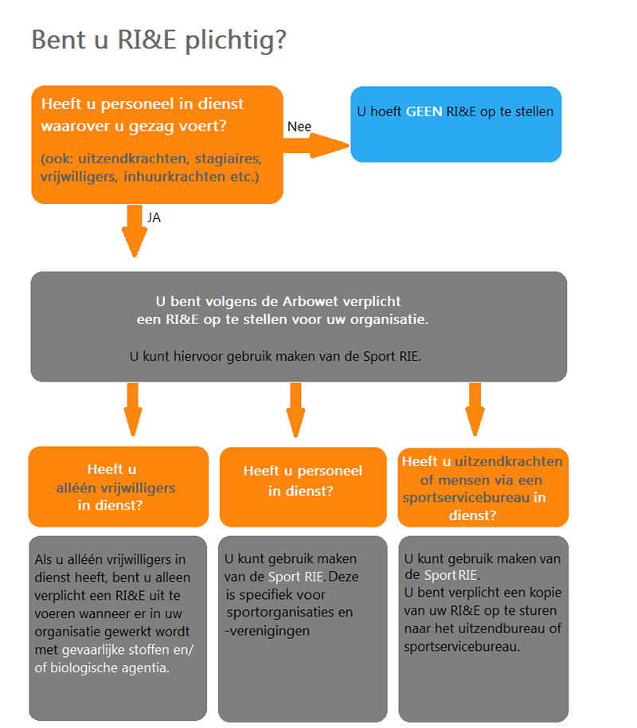
Versie Branche RI&E:
Datum:

Opgesteld door:
Versienummer:
Laatste revisie:

Adresgegevens<< NAAM SPORTCLUB >>:
Voorzitter (dagelijks bestuur):

Actuele status RI&E
 | Risico's | Beoordeeld | Percentage
Status risico's "1. Evenementen" | 30 | 0 | 0%
Status risico's "2. Gebouwen en accommodaties" | 68 | 0 | 0%
Status risico's "3. Bedrijfshulpverlening" | 16 | 0 | 0%
Status risico's "4. Noodsituaties" | 14 | 0 | 0%
Status risico's "5. Veiligheidsrisico's" | 30 | 0 | 0%
Status risico's "6. Sportspecifieke risico's" | 39 | 0 | 0%
Status risico's "7. Beleid" | 131 | 0 | 0%

